Equipos
Número Equipo | Alumno 1 | Alumno 2 | Grupo Online/Presencial/Mixto | Nombre del equipo (opcional) | Logo | Banda sonora / himno | Edits y videos promocionales
B1 (fuera de concurso) | Dr. Luis Izquierdo (Emperador) |  | Leyenda | Minimizer
B2 (fuera de concurso) | Daniel Setó Rey |  | Leyenda | Optimus Prime
B3 (fuera de concurso) | Dr. José Luis Garrido Labrador |  | Leyenda | Student Slayers |  | https://www.youtube.com/watch?v=kpnW68Q8ltc
B4 (fuera de concurso)
B5 (fuera de concurso)
B6 (fuera de concurso)
B7 (fuera de concurso)
B8 (fuera de concurso)
B9 (fuera de concurso)
B10 (fuera de concurso)
B11 (fuera de concurso)
B12 (fuera de concurso)
A1 | Igor Arroyo Ortega | Javier García Sáez y Marcos Zamorano Lasso | Presencial | Los cazadores de Joselu A.K.A Los iluminados A.K.A Los caballeros oscuros | 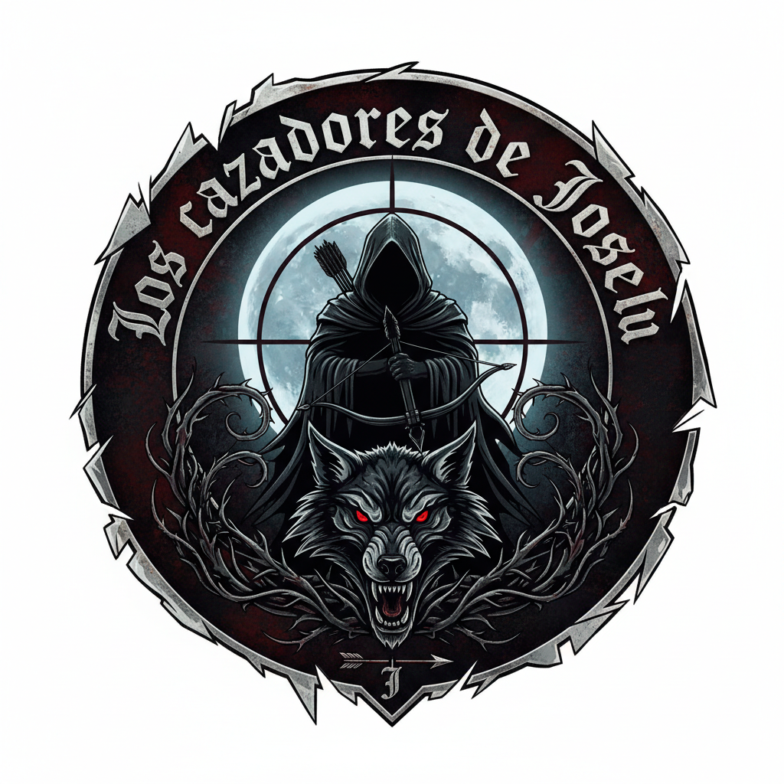 | Vordt of the Boreal Valley - YouTube (nuestro Leitmotiv empieza en el 1:45) Duran Duran - "INVISIBLE" (Official Music Video) - YouTube (música de celebración para cuando ganemos) | 𝘼 𝙃𝙪𝙣𝙩𝙚𝙧 𝙈𝙪𝙨𝙩 𝙃𝙪𝙣𝙩 ⏐ Bloodborne - YouTube
A2
A3 | Lydia Blanco Ruiz | Beatriz Llorente Garcia | Presencial
A4
A5 | Álvaro Ayllón Llorente |  | Presencial
A6 | Rubén Castañeda Matute |  | Online | Los Trifuerza |  | Main Theme (Full Version) - The Legend of Zelda: Tears of the Kingdom OST - YouTube
A7
A8
A9
A10
A11
A12 | Nuño Iglesias Gallo |  | Online |  |  | Ama, ama, ama y ensancha el alma (Versión 2004)
A13
A14
A15
C1 |  |  | Benchmark | Búsqueda Aleatoria 10000

